Rapport
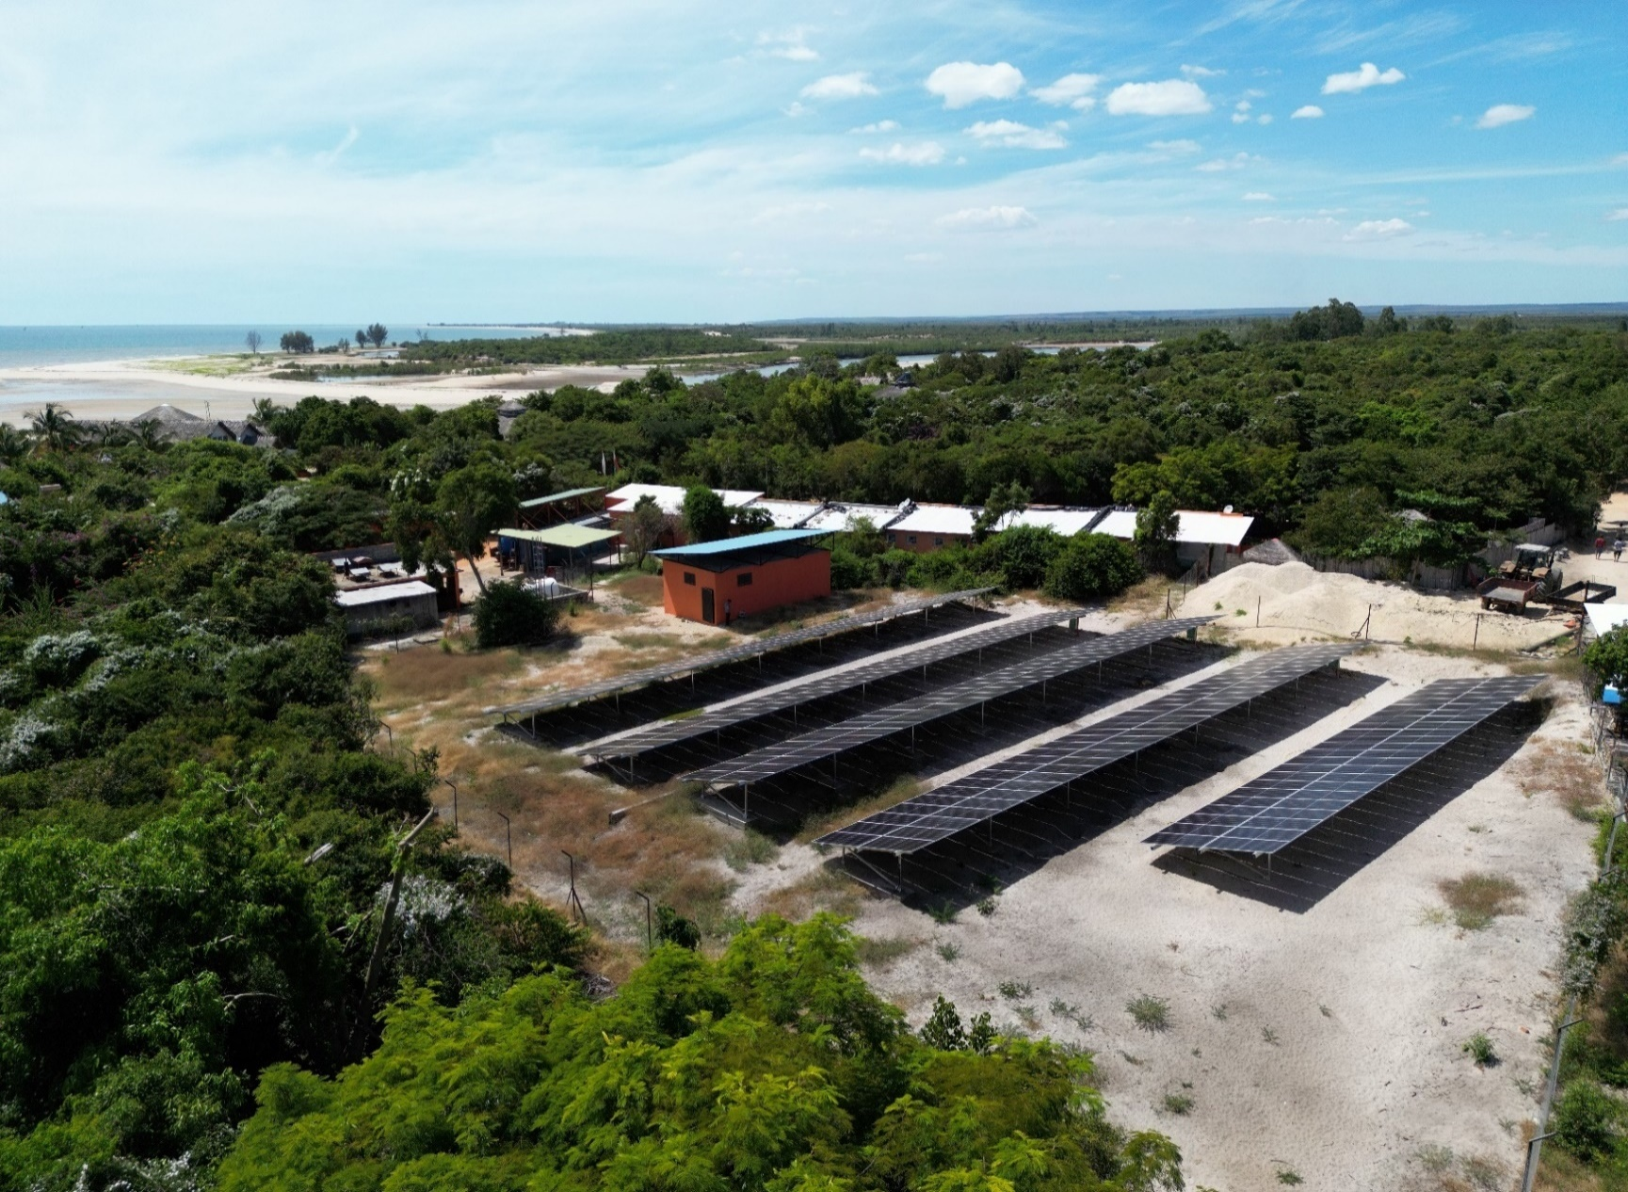



 | Récapitulatif d'installation

Type de PV
Puissance PV totale installée
Nombre de panneaux
Onduleurs réseaux installés
MPPT installés
Convertisseurs chargeurs installés
Batteries installées
Capacité totale des batteries installées
Mise en service

 | Chiffres clés

Dates analysées |  |  |  |  |  |  |  |  |  |  | Comparaison avec le mois précédent

Consommation totale (kWh)

Energie provenant des panneaux solaire (kWh, %)

Energie provenant de la Jirama (kWh, %)

Energie produite par le groupe (kWh, %)

Temps de fonctionnement Groupe (h)

Energie provenant des batteries (kWh)

Économies Jirama (kWh, Ar)
Économies de gasoil (L, Ar)
Économies Totale ( Ar)
Réduction des émissions de CO2 (t)

Date |  | Production PV totale (kWh) |  | Rendement spécifique (kWh/kWc) |  | Irradiance (Wh/m²) |  | Fonctionnement Groupe (h) |  | Total Groupe (kWh) |  | Consommation totale (kWh)

Total

 | Exemples de journées types

Remarque :

Remarque :

 | Comparaison progressive

Mois |  |  | PV Consommée (kWh) |  | Production PV totale (kWh) |  | Jirama Import (kWh) | Production Groupe (kWh) |  | Consommation totale (kWh) |  | Economies réalisées (Ar)

TOTAL

 | Journal d'alarmes

Alarmes |  |  |  |  |  |  |  |  | Commentaires

 | Analyse détaillée

